Modelo de Entidad Relacion
persona |  |  |  |  |  |  | centro_salud
codigo_persona | dni | nombre | apellido | email | celular |  | codigo_centro | nombre_centro
100 | 30265147 | Juan | Perez | juanperez@gmail.com | 2664359781 |  | 501 | Hospital de Tilisarao - Tilisarao
102 | 39345876 | Milagros | Lucero | milagros@gmail.com | 2665406502 |  | 503 | Hospital de Unión -Unión
104 | 41243297 | Maximiliano | Lopez | maxlopez@gmail.com | 2664030121 |  | 505 | Hospital del Norte - San Luis
106 | 38569834 | Natasha | Escudero | nescudero@gmail.com | 2665035643 |  | 507 | Hospital del Oeste - San Luis
108 | 24031698 | Marta | Fernandez | marta01@gmail.com | 2664656514 |  | 509 | Hospital del Sur - San Luis
110 | 33256478 | Roberto | Ojeda | robertitookeda@gmail.com | 2665265478 |  | 511 | Hospital de San Luis - San Luis | -
112 | 15345784 | Carolina | Rubil | carorubil@gmail.com | 2664326781 |  | 513 | Hospital de Juana Koslay - Juana Koslay | -
114 | 7454624 | Mario Norberto | Soloa | mariosoloa@ulp.edu.ar | 2665478698 |  | 515 | Hospital Cerro d ela Cruz - San Luis
116 | 27659784 | Sofia | Pacheco | sofiapach@gmail.com | 2664235978 | < todavia no citan | 517 | Hospital de Concarán - Concarán
118 | 33465798 | Pedro | Sola | pedros@yahoo.com.ar | 2665457832 | < todavia no citan | 519 | Hospital de dia Eva Perón - Villa Mercedes
120 | 11235647 | Mariana | Ochoa | ochoamariana@ciudad.com.ar | 2664356897 | < todavia no citan | 521 | Hospital de dia Braulio Moyano - Villa Mercedes
122 | 31654785 | Jorge | Funes | jfunes2005@infotel.com | 2665458768 | < todavia no citan | 523 | Hospital de Buena Esperanza - Buena Esperanza
124 | 19457875 | Laura | Acosta | laura_a@telefonica.com.ar | 2664457215 | < todavia no citan | 525 | Hospital de La Pedrera - Villa Mercedes | -
 |  |  |  |  |  |  | 527 | Hospital de La Punta - La Punta
 |  |  |  |  |  |  | 529 | Hospital de La toma - La Toma
 |  | w |  |  |  |  | 531 | Hospital de Mercedes - Villa Mercedes
 |  |  |  |  |  |  | 533 | Hospital de Quines - Quines
 |  |  |  |  |  |  | 535 | Hospital de San Martin - San Martin
 |  |  |  |  |  |  | 537 | Hospital de San Francisco - San Francisco
 |  |  |  |  |  |  | 539 | Hospital de Edificio Ex Hospital d eMerlo - Merlo
 |  |  |  |  |  |  | 541 | Polideportivo Municipal - San Luis | -

enfermedad_base |  |  | ambito_trabajo |  |  |  | provee_de
codigo_enfermedad | nombre_enfermedad |  | codigo_trabajo | nombre_trabajo |  |  | cant_vacunas | codigo_centro | codigo laboratorio
301 | Enf. Cardiológica |  | 202 | Pers. de Seguridad |  |  | 5,578 | 501 | 710
303 | Enf. Hepática |  | 204 | Pers. de Comercio |  |  | 3,254 | 501 | 710
305 | Enf. Renal Crónica |  | 206 | Pers. de Transporte |  |  | 1,256 | 503 | 710
307 | Enf. Respiratoria |  | 208 | Pers. de Educación |  |  | 8,542 | 503 | 710
309 | Obesidad |  | 210 | Pers. de Indrustria |  |  | 3,265 | 505 | 790 | El diagrama esta pegado para ubicarnos pero despues lo sacamos
311 | Pers. con Discapacidad |  |  |  |  |  | 1,545 | 507 | 780
313 | Transplantado |  |  |  |  |  | 7,548 | 507 | 780
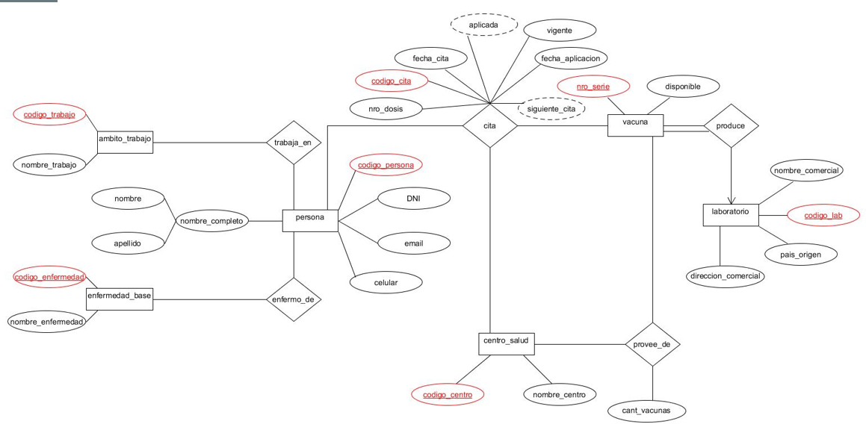
315 | Cáncer |  |  |  |  |  | 4,878 | 509 | 790
317 | Diabetes |  |  |  |  |  | 5,135 | 511 | 750
 |  |  |  |  |  |  | 1,201 | 511 | 750
enfermo_de |  |  | trabaja_en |  |  |  | 2,356 | 511 | 790
codigo_persona | codigo_enferedad |  | codigo_persona | codigo_trabajo |  |  | 5,569 | 513 | 780
100 | 303 |  | 100 | 210 |  |  | 5,714 | 515 | 740
102 | 309 |  | 102 | 206 |  |  | 5,858 | 515 | 790
104 | 301 |  | 104 |  | no en esas areas |  | 6,003 | 517 | 790
100 | 309 |  | 106 | 202 |  |  | 3,265 | 519 | 720
108 | 305 |  | 108 | 206 |  |  | 5,647 | 519 | 740
110 | 301 |  | 110 |  | no en esas areas |  | 6,438 | 521 | 740
112 | 309 |  | 112 | 204 |  |  | 6,582 | 523 | 790
114 | 309 |  | 114 | 208 |  |  | 6,727 | 525 | 780
114 | 303 |  | 116 | 204 |  |  | 6,872 | 525 | 780
118 | 307 |  | 118 | 210 |  |  | 7,017 | 525 | 720
120 | 317 |  | 120 |  | no en esas areas |  | 7,161 | 527 | 790
122 | 309 |  | 122 | 206 |  |  | 8,974 | 527 | 750
124 | 305 |  | 124 |  | no en esas areas |  | 7,451 | 529 | 780
 |  |  |  |  |  |  | 7,596 | 531 | 790
 |  |  |  | produce |  |  | 2,154 | 533 | 720
 |  |  |  | codigo_lab | nro_serie |  | 7,885 | 535 | 790
vacuna |  |  |  | 720 | 20473896547 |  | 8,030 | 537 | 750
nro_serie | estado | vencida, colocada, disponible |  | 740 | 40654874521 |  | 3,265 | 539 | 790
20473896547 | colocada |  |  | 750 | 50216447842 |  | 8,319 | 541 | 720
40654874521 | colocada |  |  | 780 | 80465987466 |  | 12,012 | 541 | 740
50216447842 | vencida |  |  | 710 | 10654789654
80465987466 | disponible |  |  | 790 | 90165487854
10654789654 | disponible |  |  | produce
90165487854 | colocada |  | esta no esta en provee_de > | codigo_lab | nro_serie

 | laboratorio
 | codigo_lab | nombre_comercial | pais_origen | direccion_comercial
 | 710 | Sputnik | Rusia | Gamaleya 9278, Moscú
 | 720 | Covishield | India | Pune, Maharashtra 411
 | 740 | Sinopharm | China | Changping 634 Beijing
 | 750 | AstraZeneca | Reino Unido | Pancras Sq 1157, London
 | 780 | Convidecia | China | Beima rd 512, Tianjin
 | 790 | Moderna | Estado Unidos | Peter Merian-Weg 104052 Basel

 | parados en la fecha de hoy 06-04-2022
 |  |  | en_curso/activa / cancelada
cita
codigo_cita | fecha_cita | nro_dosis | estado_cita | fecha_aplicacion | nro_serie | codigo_persona | codigo_centro
1001 | 28-02-2022 | 1 |  | 28-02-2022 | 20473896547 | 100 | 511 | < 1º dosis
1005 | 2022-01-03 | 1 |  | 2022-03-03 | 40654874521 | 102 | 511 | < 1º dosis
1010 | 2022-01-03 | 1 |  | 2022-01-03 |  | 104 | 511 | < no se coloco la 2º dosis pq se mudo de provncia
1015 | 2022-10-03 | 1 |  | 2022-10-03 | 90165487854 | 106 | 541 | < 1º dosis
1020 | 2022-11-03 | 1 |  | 2022-11-03 |  | 108 | 513 | < 1º dosis
1025 | 2022-11-03 | 1 |  | 2022-11-03 |  | 110 | 507 | < 1º dosis (en el hospital de San Luis)
1030 | 2022-11-03 | 1 |  | NULL |  | 114 | 531 | < Lo anotaron los hijos pero M. Soloa no quiso ir
1035 | 2022-03-04 | 2 |  | 2022-03-04 |  | 100 | 511 | < 2º dosis
1040 | 2022-03-04 | 2 |  | 2022-04-01 |  | 102 | 511 | < 2º dosis
1050 | 2022-04-04 | 2 |  | NULL |  | 106 | 513 | < 2º dosis (no concurrio)
1055 | 2022-04-04 | 2 |  | 2022-04-04 |  | 108 | 541 | <2º dosis
1060 | 2022-04-04 | 2 |  | 2022-05-05 |  | 110 | 513 | < 2º dosis ( en Juana kolsay)
1065 | 2022-05-04 | 1 |  | 2022-05-05 |  | 144 | 507

